Указание за попълване
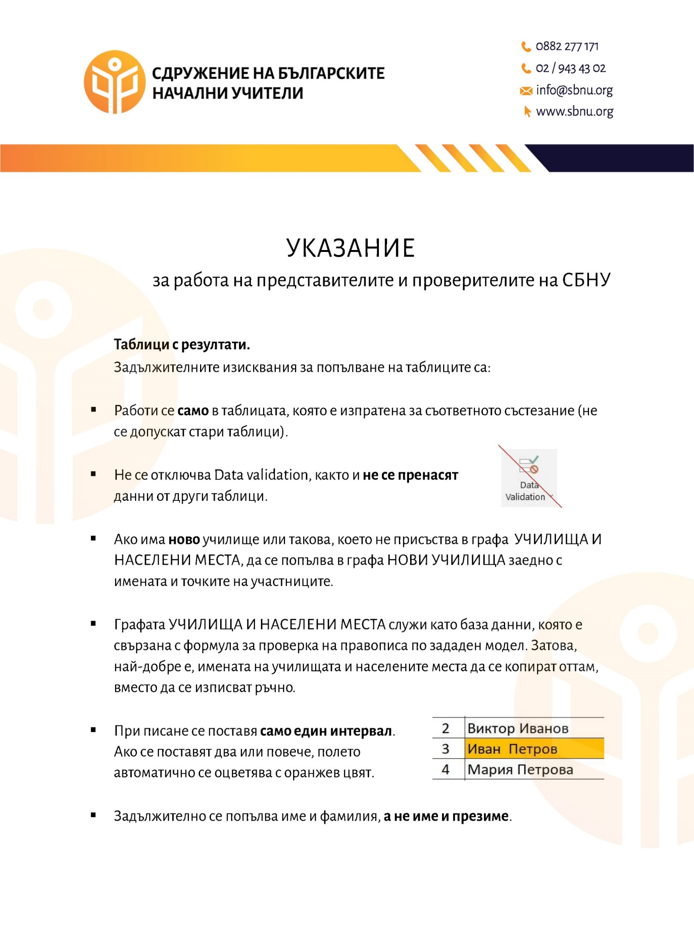

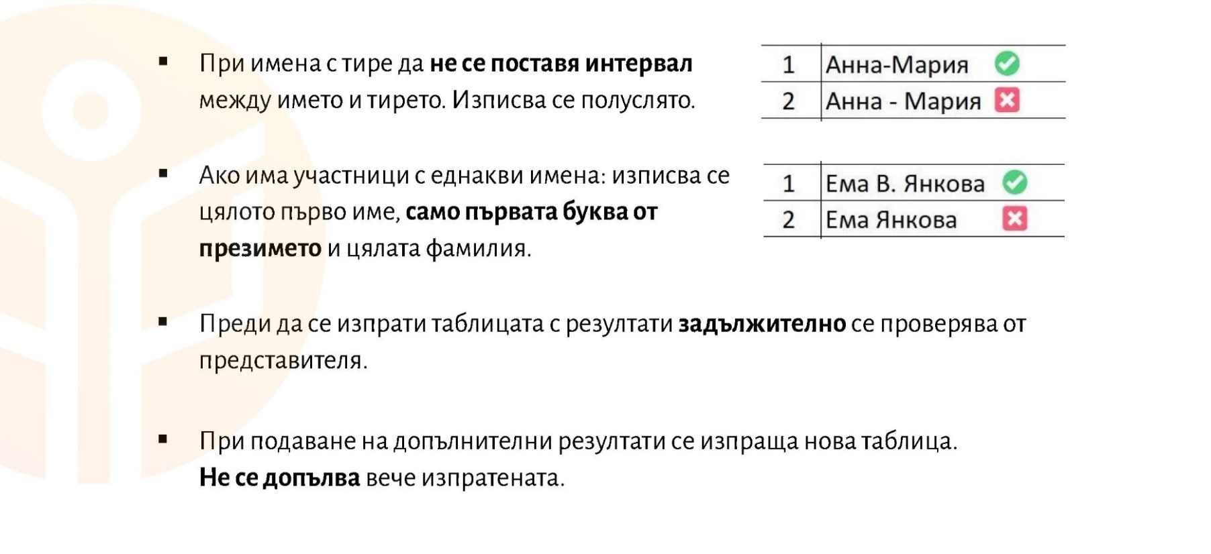

Нови училища
ЗАБЕЛЕЖКА:
Моля, въвеждайте само нови училища, т.е. такива, които не присъстват в списъка "Училища и населени места", заедно с имената и точките на участниците.
НОВИ УЧИЛИЩА
№ | Име и фамилия | Училище | Населено място | Точки | Клас
1
2
3
4
5
6
7
8
9
10
11

